1.Data

 |  | 2G1T1C 1.Data
 |  |  |  |  |  | Matriz ID: | 2g1t1c (G2-T1-C1)
 |  |  |  |  |  | Etapa: | T1 - Diagnóstico Base |  |  | Proyecto: | Dossier Analítico NEX_ORD
 |  | SIMULACIÓN IN SILICO Datos Anonimizados |  |  |  | Motor Core: | NEX_ORD Platinum v6.0 |  |  | Analizado: | 260829_154156
 |  |  |  |  |  | Path Audit: | .../05_Output/FULL_TABLES_2g1t1c.xlsx |  |  | Protocolo: | DOI 10.5281/zenodo.189416.1

► 1.01 DATOS RAW

IDENTIFICACIÓN Y METADATOS |  |  |  |  | ORDENACION DE ELECCIONES (BREVE) |  |  |  |  | MORENO |  |  |  | META |  | VARIABLES COMPLEMENTARIAS |  |  |  |  |  |  |  |  |  | ADJETIVOS AAG
Nom | IDi | IDm | Criterio | GRUMO | 1º | 2º | 3º | 4º | 5º | E | R | pE | pR | aE | oE | SX | ED | ORIG | ANT | ORIEN | IMPL | PRES | ROL | REND | COM | claro | coherente | flexible | consensuado | productivo | ordenado | activo | ejemplar | abierto | crítico | perceptivo | expresivo | amistoso | leal | colaborador | tolerante
1B | 1 | 2g1t1c | Tarea | 1 | 1 | 2 | 3 | 4 | 5 | 1, 2 | 5, 4 | 1 | 5 | 1 | 5 | 1 | 2 | 1 | 2 | 1 | 2 | 1 | 2 | 3 | 3 | 3 | 3 | 3 | 4 | 3 | 3 | 4 | 3 | 3 | 3 | 3 | 3 | 3 | 2 | 2 | 3
2B | 2 | 2g1t1c | Tarea | 1 | 2 | 1 | 3 | 4 | 5 | 2, 1 | 5, 4 | 2 | 5 | 2 | 5 | 2 | 2 | 1 | 2 | 1 | 2 | 1 | 1 | 2 | 2 | 3 | 3 | 3 | 2 | 4 | 3 | 3 | 2 | 3 | 3 | 3 | 3 | 3 | 3 | 3 | 4
3B | 3 | 2g1t1c | Tarea | 1 | 3 | 2 | 1 | 4 | 5 | 3, 2 | 5, 4 | 3 | 5 | 3 | 5 | 1 | 2 | 1 | 2 | 1 | 2 | 1 | 1 | 2 | 2 | 3 | 3 | 3 | 3 | 3 | 2 | 2 | 3 | 3 | 3 | 3 | 3 | 2 | 3 | 3 | 3
4B | 4 | 2g1t1c | Tarea | 2 | 4 | 3 | 2 | 1 | 5 | 4, 3 | 5, 1 | 4 | 5 | 4 | 5 | 2 | 2 | 1 | 2 | 1 | 2 | 1 | 1 | 2 | 2 | 3 | 2 | 3 | 3 | 3 | 3 | 3 | 3 | 3 | 3 | 3 | 3 | 3 | 3 | 3 | 3
5B | 5 | 2g1t1c | Tarea | 2 | 5 | 4 | 2 | 3 | 1 | 5, 4 | 1, 3 | 5 | 1 | 5 | 1 | 1 | 2 | 1 | 2 | 1 | 2 | 1 | 1 | 2 | 2 | 3 | 4 | 3 | 3 | 3 | 3 | 3 | 4 | 3 | 4 | 2 | 3 | 3 | 3 | 3 | 2

► 1.02 MATRIZ SMIb instrumental

ID_Sujeto | 1 | 2 | 3 | 4 | 5
1 | AAAA | 0BB0 | 0000 | 0bb0 | aaaa
2 | 0BB0 | AAAA | 00C0 | 0b00 | aa00
3 | 0000 | 0B00 | AAAA | 0bB0 | aaa0
4 | 0ba0 | 00b0 | 0Bc0 | AAAA | aaB0
5 | aaaa | 00bb | 0bcc | 0Bdd | AAAA

► 1.03 MATRIZ SMIa integrada |  |  |  |  |  |  | DADAS

SMIa | 1 | 2 | 3 | 4 | 5 |  | E | ¿ | R | < | ¡ | [
1 | <Ee> | ¡Ee! | ¡¿?! | ¡Rr! | [Rr] |  | 2 | 1 | 2 | 1 | 3 | 1
2 | ¡Ee! | <Ee> | ¡¿e! | ¡R?! | [R?! |  | 2 | 1 | 2 | 1 | 3 | 1
3 | ¡¿?! | ¡E?! | <Ee> | ¡Re! | [Rr! |  | 2 | 1 | 2 | 1 | 3 | 1
4 | ¡Rr! | ¡¿r! | ¡Er! | <Ee> | [Re! |  | 2 | 1 | 2 | 1 | 3 | 1
5 | [Rr] | ¡¿r] | ¡Rr] | ¡Er] | <Ee> |  | 2 | 1 | 2 | 1 | 3 | 1
 |  |  |  |  |  | SUM | 10 | 5 | 10 | 5 | 15 | 5

Recibidas | 1 | 2 | 3 | 4 | 5 | SUM |  | SMIa. Explicación
e | 2 | 2 | 2 | 2 | 2 | 10 |  |  | DA |  | RECIBE
? | 1 | 1 | 1 | 1 | 1 | 5 |  | tipo | PERCEPCION | REAL | REAL | PERCEPCION
r | 2 | 2 | 2 | 2 | 2 | 10 |  | elige | < | E | e | >
> | 1 | 1 | 1 | 1 | 1 | 5 |  | indiferencia | ¡ | ¿ | ? | !
! | 3 | 3 | 3 | 3 | 3 | 15 |  | relega | [ | R | r | ]
] | 1 | 1 | 1 | 1 | 1 | 5

 |  |  |  |  |  |  |  | ► 1.05 TOTALES DE GRUPO
► 1.04 RECUENTOS especiales
 |  |  |  |  |  |  |  |  | % grupales | concepto
Reciprocid | 1 | 2 | 3 | 4 | 5 | SUM |  | (<)+E | 30.00 | Preferencias +
Ee | 2 | 2 | 1 | 1 | 1 | 7 |  | (¡)+(¿) | 40.00 | Indiferencias
¿? | 1 |  | 1 |  |  | 2 |  | ([)+R | 30.00 | Preferencias -
Rr | 2 |  | 1 | 1 | 2 | 6 |  |  | 100.00
<> |  |  |  |  |  | 0 |  | (<)+E / (<E+[R)*100 | 50.00 | Ratio +
¡! |  |  |  |  |  | 0 |  | ([)+R / (<E+[R)*100 | 50.00 | Ratio -
[] |  |  |  |  |  | 0
 |  |  |  |  |  |  |  | (<..>) + (Ee) | 24.00 | Reciprocidad+
 |  |  |  |  |  |  |  | (¡..!) + (¿?) | 4.00 | Reciprocidad =
Oposición | 1 | 2 | 3 | 4 | 5 | SUM |  | ([..]) + (Rr) | 16.00 | Reciprocidad -
Er |  |  |  | 1 | 1 | 2 |  | (Er)+(<..]) | 8.00 | Oposición de sentimientos
Re |  |  | 1 | 1 |  | 2
<] |  |  |  |  |  | 0 |  | (<.?) 0.5 + (<.r) 1.0 | 0.00 | ALI+ (Ilusión Afectiva)
[> |  |  |  |  |  | 0 |  | ([.?) 0.5 + ([.e) 1.0 | 3.00 | ALI- (Paranoia/Persecución)
 |  |  |  |  |  |  |  | ALI+ + ALI- | 3.00 | ALI Total (Alienación Global)

2.02: NUMERALIZACION FIGURAS
FIGURAS | e> |  | e! |  | e] |  | ?> |  | ?! |  | ?] |  | r> |  | r! |  | r]
<E | 81 | <Ee> | 80 | <Ee! | 78 | <Ee] | 75 | <E?> | 71 | <E?! | 66 | <E?] | 60 | <Er> | 53 | <Er! | 45 | <Er]
¡E | 79 | ¡Ee> | 77 | ¡Ee! | 74 | ¡Ee] | 70 | ¡E?> | 65 | ¡E?! | 59 | ¡E?] | 52 | ¡Er> | 44 | ¡Er! | 36 | ¡Er]
[E | 76 | [Ee> | 73 | [Ee! | 69 | [Ee] | 64 | [E?> | 58 | [E?! | 51 | [E?] | 43 | [Er> | 35 | [Er! | 28 | [Er]
<¿ | 72 | <¿e> | 68 | <¿e! | 63 | <¿e] | 57 | <¿?> | 50 | <¿?! | 42 | <¿?] | 34 | <¿r> | 27 | <¿r! | 21 | <¿r]
¡¿ | 67 | ¡¿e> | 62 | ¡¿e! | 56 | ¡¿e] | 49 | ¡¿?> | 41 | ¡¿?! | 33 | ¡¿?] | 26 | ¡¿r> | 20 | ¡¿r! | 15 | ¡¿r]
[¿ | 61 | [¿e> | 55 | [¿e! | 48 | [¿e] | 40 | [¿?> | 32 | [¿?! | 25 | [¿?] | 19 | [¿r> | 14 | [¿r! | 10 | [¿r]
<R | 54 | <Re> | 47 | <Re! | 39 | <Re] | 31 | <R?> | 24 | <R?! | 18 | <R?] | 13 | <Rr> | 9 | <Rr! | 6 | <Rr]
¡R | 46 | ¡Re> | 38 | ¡Re! | 30 | ¡Re] | 23 | ¡R?> | 17 | ¡R?! | 12 | ¡R?] | 8 | ¡Rr> | 5 | ¡Rr! | 3 | ¡Rr]
[R | 37 | [Re> | 29 | [Re! | 22 | [Re] | 16 | [R?> | 11 | [R?! | 7 | [R?] | 4 | [Rr> | 2 | [Rr! | 1 | [Rr]

► 1.06 TOPOGRAFÍA PONDERADA BREVE (MATRIZ C)
 | 1 | 2 | 3 | 4 | 5 | Suma | Media | DT | %
1 | 1.00 | 0.57 | 0.42 | 0.33 | 0.28 | 2.60 | 0.52 | 0.29 | 20.00%
2 | 0.57 | 1.00 | 0.42 | 0.33 | 0.28 | 2.60 | 0.52 | 0.29 | 20.00%
3 | 0.42 | 0.57 | 1.00 | 0.33 | 0.28 | 2.60 | 0.52 | 0.29 | 20.00%
4 | 0.33 | 0.42 | 0.57 | 1.00 | 0.28 | 2.60 | 0.52 | 0.29 | 20.00%
5 | 0.28 | 0.33 | 0.57 | 0.42 | 1.00 | 2.60 | 0.52 | 0.29 | 20.00%
Suma | 2.60 | 2.89 | 2.98 | 2.40 | 2.10 | 12.98
Media | 0.52 | 0.58 | 0.60 | 0.48 | 0.42 |  | 0.52
DT | 0.29 | 0.26 | 0.24 | 0.29 | 0.32 |  |  | 0.27
% | 20.00% | 22.30% | 22.96% | 18.53% | 16.21% |  |  |  | 100.00%

8.AAG_D
 |  | 2G1T1C ► 8.01 DISTRIBUCION DE ADJETIVOS (AAG)
 |  |  |  |  |  | Matriz ID: | 2g1t1c (G2-T1-C1)
 |  |  |  |  |  | Etapa: | T1 - Diagnóstico Base |  |  | Proyecto: | Dossier Analítico NEX_ORD
 |  | SIMULACIÓN IN SILICO Datos Anonimizados |  |  |  | Motor Core: | NEX_ORD Platinum v6.0 |  |  | Analizado: | 260829_154156
 |  |  |  |  |  | Path Audit: | .../05_Output/FULL_TABLES_2g1t1c.xlsx |  |  | Protocolo: | DOI 10.5281/zenodo.189416.1

► 8.01 AAG DICOTOMICA DENSIDAD RELACIONAL

Categoría | + / - | sujetos | Valor Adjetivo | A1 | A2 | A3 | A4 | SDA | SRC | SDR | BDA | BRC | BDR | SINTONIA
+sx | + | 3 |  | -0.15 | -0.80 | -0.85 | -0.20 | -0.96 | -1.05 | -2.01 | 4.16 | 4.26 | 8.42 | 1.79
-sx | - | 2 |  | 0.35 | -0.62 | -0.69 | 0.30 | -0.27 | -0.39 | -0.66 | 3.62 | 3.75 | 7.37 | 1.52
+ed | + | 2 |  | -0.54 | -1.27 | -1.34 | -0.63 | -1.81 | -1.97 | -3.78 | 4.73 | 4.89 | 9.62 | 2.14
-ed | - | 3 |  | 0.44 | -0.37 | -0.42 | 0.42 | 0.07 | 0.00 | 0.07 | 3.42 | 3.50 | 6.92 | 1.37
+ec | + | 2 |  | 0.16 | -0.80 | -0.81 | 0.13 | -0.64 | -0.69 | -1.33 | 3.80 | 3.85 | 7.65 | 1.67
-ec | - | 3 |  | -0.02 | -0.69 | -0.77 | -0.09 | -0.71 | -0.86 | -1.56 | 4.04 | 4.20 | 8.24 | 1.69
+edu | + | 2 |  | 0.35 | -0.62 | -0.69 | 0.30 | -0.27 | -0.39 | -0.66 | 3.62 | 3.75 | 7.37 | 1.52
-edu | - | 3 |  | -0.15 | -0.80 | -0.85 | -0.20 | -0.96 | -1.05 | -2.01 | 4.16 | 4.26 | 8.42 | 1.79
+eco | + | 3 |  | -0.02 | -0.69 | -0.77 | -0.09 | -0.71 | -0.86 | -1.56 | 4.04 | 4.20 | 8.24 | 1.69
-eco | - | 2 |  | 0.16 | -0.80 | -0.81 | 0.13 | -0.64 | -0.69 | -1.33 | 3.80 | 3.85 | 7.65 | 1.67
+fam | + | 2 |  | 0.27 | -0.66 | -0.72 | 0.22 | -0.39 | -0.50 | -0.90 | 3.51 | 3.63 | 7.14 | 1.50
-fam | - | 3 |  | -0.10 | -0.78 | -0.83 | -0.15 | -0.88 | -0.98 | -1.85 | 4.24 | 4.34 | 8.58 | 1.80

► 8.02 TABLA DE DISTRIBUCION DE ADJETIVOS DEL AAG Y PROMEDIOS

Adjetivo | 1 | 2 | 3 | 4 | 5 | Media | DT
sx | 1.00 | 0.00 | 1.00 | 0.00 | 1.00 | 0.60 | 0.55
ed | 18.00 | 19.00 | 20.00 | 21.00 | 22.00 | 20.00 | 1.58
ec | 1.00 | 0.00 | 0.00 | 1.00 | 0.00 | 0.40 | 0.55
edu | 0.00 | 1.00 | 0.00 | 1.00 | 0.00 | 0.40 | 0.55
eco | 2.00 | 3.00 | 4.00 | 2.00 | 3.00 | 2.80 | 0.84
fam | 1.00 | 2.00 | 3.00 | 4.00 | 1.00 | 2.20 | 1.30

► 8.03 HISTOGRAMA DE DISTRIBUCION DE ADJETIVOS DEL AAG

Media AAG
AAG | Media | DT
sx | 0.00 | 0.00
ed | 0.00 | 0.00
ec | 0.00 | 0.00
edu | 0.00 | 0.00
eco | 0.00 | 0.00
fam | 0.00 | 0.00

► 8.04 GRAFICO DE DISPERSION DE CENTROIDES DEL AAG DICOTOMIZADO EN SDA SRC

Dispersión AAG Dicotómico (SDA vs SRC)
+sx | -0.95733333333 | -1.0536666667
-sx | -0.272 | -0.3895
+ed | -1.8125 | -1.972
-ed | 0.069666666667 | 0.0013333333333
+ec | -0.6435 | -0.686
-ec | -0.70966666667 | -0.856
+edu | -0.272 | -0.3895
-edu | -0.95733333333 | -1.0536666667
+eco | -0.70966666667 | -0.856
-eco | -0.6435 | -0.686
+fam | -0.3945 | -0.5035
-fam | -0.87566666667 | -0.97766666667

9.AAG_Meta_Charts
2G1T1C ► 9.02 Histogramas AAG Meta
 | Matriz ID: | 2g1t1c (G2-T1-C1)
 | Etapa: | T1 - Diagnóstico Base | Proyecto: | Dossier Analítico NEX_ORD
SIMULACIÓN IN SILICO Datos Anonimizados | Motor Core: | NEX_ORD Platinum v6.0 | Analizado: | 260829_154156
 | Path Audit: | .../05_Output/FULL_TABLES_2g1t1c.xlsx | Protocolo: | DOI 10.5281/zenodo.189416.1
Contrastes AAG - Sujeto 1
 | a_de 1 | o_de 1 | a - o
fam | 0.50 | 0.50 | 0.00
 | 0.50 | 0.50 | 0.00
 | 0.50 | 0.50 | 0.00

Contrastes AAG - Sujeto 2
 | a_de 2 | o_de 2 | a - o
fam | -0.50 | -0.50 | 0.00
 | -0.50 | -0.50 | 0.00
 | -0.50 | -0.50 | 0.00

Contrastes AAG - Sujeto 3
 | a_de 3 | o_de 3 | a - o
fam | 0.50 | 0.50 | 0.00
 |  |  | 0.00
 |  |  | 0.00

Contrastes AAG - Sujeto 4
 | a_de 4 | o_de 4 | a - o
fam | -0.50 | -0.50 | 0.00
 | 0.50 | 0.50 | 0.00
 |  |  | 0.00

Contrastes AAG - Sujeto 5
 | a_de 5 | o_de 5 | a - o
fam | 0.50 | 0.50 | 0.00
 | -0.50 | -0.50 | 0.00
 | 0.50 | 0.50 | 0.00

11.CLUSTERS
 |  | 2G1T1C ► 11.CLUSTERS
 |  |  |  |  |  | Matriz ID: | 2g1t1c (G2-T1-C1)
 |  |  |  |  |  | Etapa: | T1 - Diagnóstico Base |  |  | Proyecto: | Dossier Analítico NEX_ORD
 |  | SIMULACIÓN IN SILICO Datos Anonimizados |  |  |  | Motor Core: | NEX_ORD Platinum v6.0 |  |  | Analizado: | 260829_154156
 |  |  |  |  |  | Path Audit: | .../05_Output/FULL_TABLES_2g1t1c.xlsx |  |  | Protocolo: | DOI 10.5281/zenodo.189416.1

► 11.01 CLUSTERS |  |  |  |  | ► 11.02 CLUSTERS DENSIDADES SDA / SRC

ID_Sujeto | K=2 | K=3 | K=4 |  | ID_Sujeto | K2_SDA | K2_SRC | K3_SDA | K3_SRC | K4_SDA | K4_SRC
1 | 1 | 1 | 1 |  | 1 | -1.31 | -1.47 | -1.84 | -2.06 | -2.15 | -2.34
5 | 1 | 1 | 1 |  | 5 | -1.31 | -1.47 | -1.84 | -2.06 | -2.15 | -2.34
4 | 1 | 1 | 2 |  | 4 | -1.31 | -1.47 | -1.84 | -2.06 | -1.23 | -1.51
2 | 1 | 2 | 3 |  | 2 | -1.31 | -1.47 | 0.27 | 0.32 | 0.27 | 0.32
3 | 2 | 3 | 4 |  | 3 | -0.25 | -0.49 | -0.25 | -0.49 | -0.25 | -0.49

► 11.03 DENDROGRAMA (CAJ)

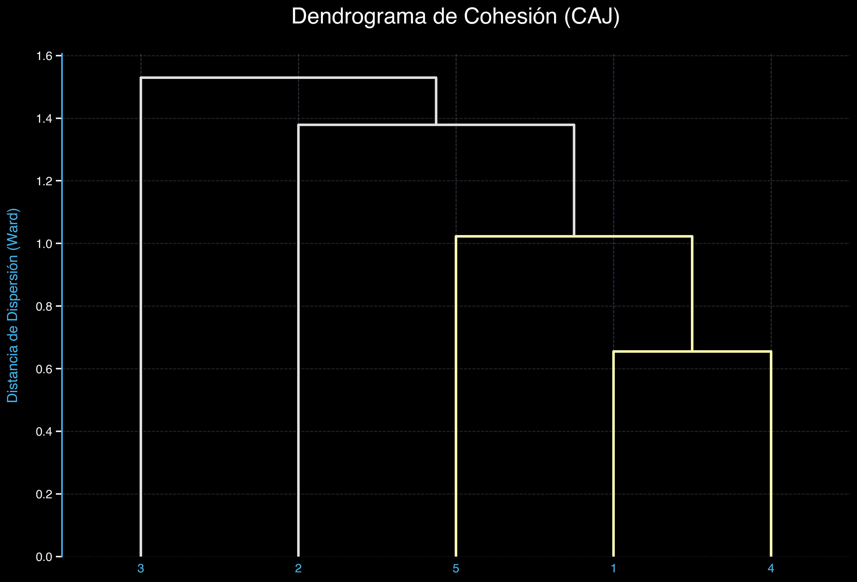

► 11.04 SUBGRUPOS - TAXONOMÍA DE GRUPALIDADES

TIPO DE GRUPALIDAD |  |  |  | INDICADORES CLAVE (NEX_ORD 2026)
1. LA CLASE CRISTALINA (Grupalidad Integrada) |  |  |  | Recl_E ↑↑, TrS_pE ↑↑, FaP_E ↓↓ Alta cohesión en los K-clusters principales. Grupo sano y transparente.

2. EL ARCHIPIÉLAGO (Grupalidad Fragmentada) |  |  |  | Recl_E ↑, OpS_E ↑ Presencia de subgrupos múltiples densos pero aislados (N_GRUMOS > 3). Faltan puentes.

3. LA NIEBLA COGNITIVA (Grupalidad Disociada) |  |  |  | FaP_E ↑↑, TrS_pE ↓↓ Repulsiones Activas (R) dispersas y bajas, pero [R] (Percibidas) difusas. Falsas percepciones dominan.

4. EL AGUJERO NEGRO (Grupalidad Conflictiva) |  |  |  | IS ↑↑, SS ↓↓, Recl_R ↑↑ Tensión Sociométrica Alta. Alta Reciprocidad en Relegamientos. Conflictividad estructural.

► 11.05 ESCÁNER DE ESCALABILIDAD (REDES DE SINTONÍA Y NODOS PUENTE)

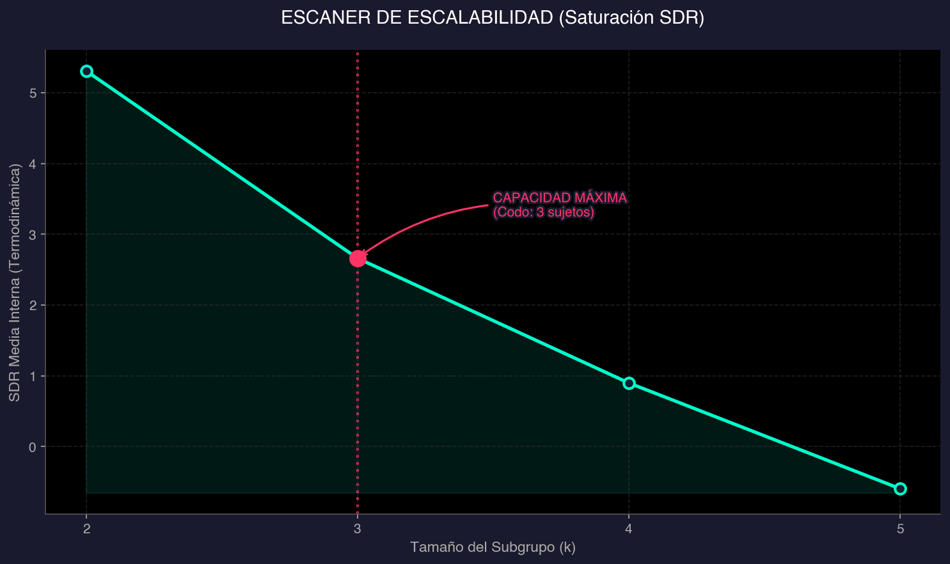
RANKING DE NÚCLEOS DENSOS (Facciones Solapadas)
Tam (k) | Opción | SDR Interna | Integrantes (Nodos Puente)
2 | Top 1 | 5.308 | 1, 2
2 | Top 2 | 5.026 | 2, 3
2 | Top 3 | 4.693 | 1, 3
3 | Top 1 | 2.662 | 1, 2, 3
3 | Top 2 | 1.618 | 2, 3, 4
3 | Top 3 | 1.275 | 1, 2, 4
4 | Top 1 | 0.9 | 1, 2, 3, 4
4 | Top 2 | -0.06 | 1, 2, 3, 5
4 | Top 3 | -0.42 | 2, 3, 4, 5
5 | Top 1 | -0.593 | 1, 2, 3, 4, 5

CODO DE SATURACIÓN DETECTADO EN k=3 SUJETOS.

► 11.06 SINTONÍA GRUPAL (PG-S) Y CLASIFICACIÓN DE NODOS

ÍNDICE DE RESONANCIA RELACIONAL (IRR): |  |  |  | 2.04

ID Sujeto | Rol Estructural (PG-S)
1 | Nodo Puente (Pivote)
2 | Nodo Puente (Pivote)
3 | Nodo Puente (Pivote)
4 | Nodo de Anclaje (Resistencia)
5 | Nodo de Anclaje (Resistencia)

19.Markov
 |  | 2G1T1C 19.Markov
 |  |  |  | Matriz ID: | 2g1t1c (G2-T1-C1)
 |  |  |  | Etapa: | T1 - Diagnóstico Base | Proyecto: | Dossier Analítico NEX_ORD
 |  | SIMULACIÓN IN SILICO Datos Anonimizados |  | Motor Core: | NEX_ORD Platinum v6.0 | Analizado: | 260829_154156
 |  |  |  | Path Audit: | .../05_Output/FULL_TABLES_2g1t1c.xlsx | Protocolo: | DOI 10.5281/zenodo.189416.1

► 19.01 ESTADO ESTACIONARIO (MASA GRAVITACIONAL)
Sujeto | Masa_Gravitacional | Ranking_Gravedad
2 | 22.77 | 1
3 | 22.72 | 2
1 | 20.48 | 3
4 | 18.25 | 4
5 | 15.78 | 5

► 19.02 GRAFO PREDICTIVO MARKOV |  |  | ► 19.04 Concepto de Masa Gravitacional
 |  |  | El Grafo Predictivo de Markov modela la red sociométrica como un sistema dinámico donde la 'energía social' fluye probabilísticamente. La Masa Gravitacional (Estado Estacionario) identifica a los verdaderos 'atractores' del grupo: aquellos individuos hacia los que confluye la influencia a largo plazo, considerando no solo sus conexiones directas, sino el peso de quienes los eligen (efecto PageRank).
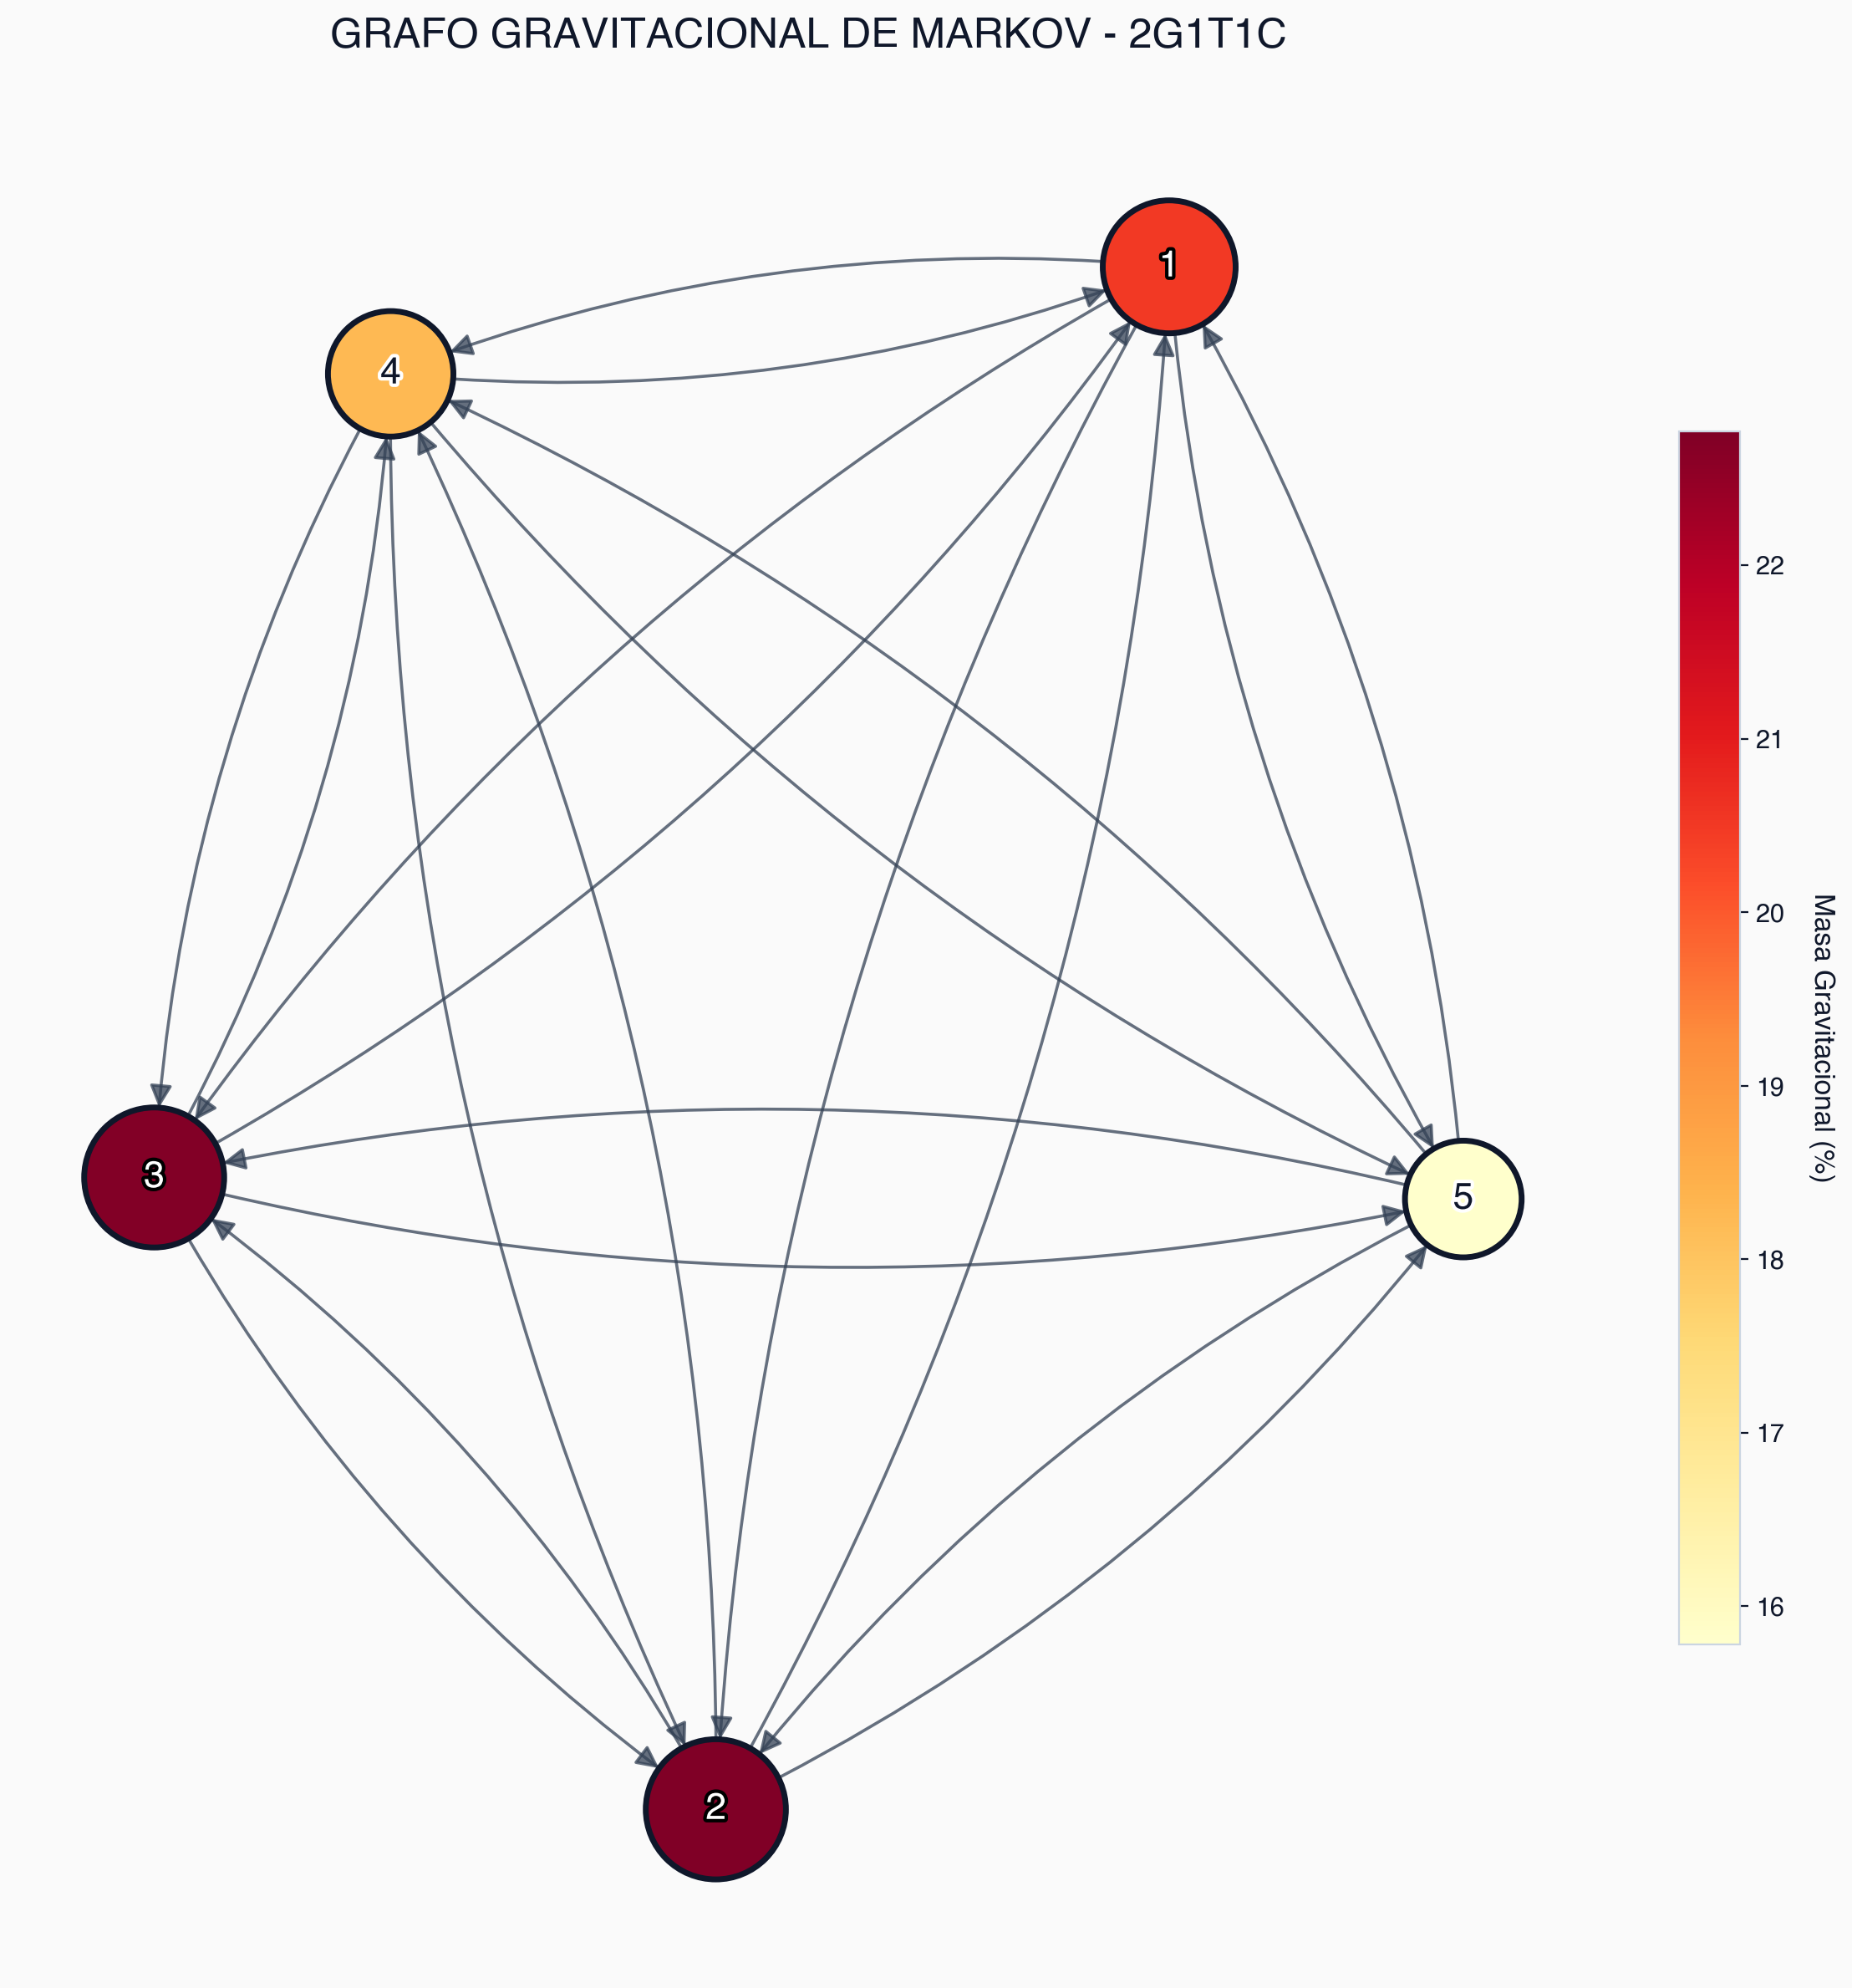

 |  |  | ► 19.05 Interpretación Visual y Predictiva
 |  |  | En el grafo, el tamaño y el color de los nodos (escala de calor hacia el rojo oscuro) indican su nivel de Masa Gravitacional. Los nodos mayores revelan a los líderes estructurales profundos. Las flechas muestran las rutas de influencia. Este modelo predictivo es vital para anticipar quiénes dominarán indirectamente la propagación de ideas o estados de ánimo en el seno del grupo.

